Лист1
Условие:
 | Предприятие должно производить три вида продукции, используя при этом
 | различное оборудование на каждой из трех операций. Мощность оборудования на
 | первой операции – 80 часов, на второй – 50 часов, на третьей – 210 часов.
 | Технические коэффициенты использования оборудования на первой операции для
 | единицы каждой продукции равны соответственно: на Ι – 2; 5; 0; на ΙΙ – 3; 1; 1; на
 | ΙΙΙ – 13; 4; 4. Прибыль предприятия от единицы продукции каждого вида равна
 | соответственно $13; 8; 4. Определите, сколько продукции каждого вида должно
 | выпустить предприятие, чтобы получить максимальную прибыль.

Решение:
 | 1. Определим математическую модель:
 | 2x1+5x2≤80
 | 3x1+x2+x3≤50
 | 13x1+4x2+4x3≤210
 | F(X) = 13x1+8x2+4x3

 | 2. Выполним переход к канонической форме и введем базисные переменные:
 | 2x1+5x2+x4 = 80
 | 3x1+x2+x3+x5 = 50
 | 13x1+4x2+4x3+x6 = 210

 | 3. Изобразим матрицу коэффицентов А = a(ij)
 |  | 2 | 5 | 0 | 1 | 0 | 0
 | A = | 3 | 1 | 1 | 0 | 1 | 0
 |  | 13 | 4 | 4 | 0 | 0 | 1

 | 4. Скажем, что свободные переменные равны 0 и решим уравнение относительно базисных переменных (по определению базисной можно назвать ту переменную, у которой есть только 1 ненулевое значение в столбце)

 | X0 = (0,0,0,80,50,210)

 | 5. Базисное решение называется допустимым, если оно неотрицательно.
 | Базис | B | x1 | x2 | x3 | x4 | x5 | x6
 | x4 | 80 | 2 | 5 | 0 | 1 | 0 | 0
 | x5 | 50 | 3 | 1 | 1 | 0 | 1 | 0
 | x6 | 210 | 13 | 4 | 4 | 0 | 0 | 1
 | F(X0) | 0 | -13 | -8 | -4 | 0 | 0 | 0

 | Основа симплекс-метода:

 | Итерация №0

 | 1. Проверка критерия оптимальности.
 | Текущий опорный план неоптимален, так как в индексной строке находятся отрицательные коэффициенты.

 | 2. Определение новой базисной переменной.
 | В качестве ведущего выберем столбец, соответствующий переменной x1, так как это наибольший коэффициент по модулю.
 | |2+3+13-13|= 5

 | 3. Определение новой свободной переменной.
 | Вычислим значения Di по строкам как частное от деления: bi / ai1
 | и из них выберем наименьшее:
 | min (80 : 2 , 50 : 3 , 210 : 13 ) = 210/13
 | Следовательно, 3-ая строка является ведущей.
 | Разрешающий элемент равен (13) и находится на пересечении ведущего столбца и ведущей строки.
 | Базис | B | x1 | x2 | x3 | x4 | x5 | x6 | min
 | x4 | 80 | 2 | 5 | 0 | 1 | 0 | 0 | 40
 | x5 | 50 | 3 | 1 | 1 | 0 | 1 | 0 | 50/3
 | x6 | 210 | 13 | 4 | 4 | 0 | 0 | 1 | 210/13
 | F(X1) | 0 | -13 | -8 | -4 | 0 | 0 | 0

 | 4. Пересчет симплекс-таблицы
 | Формула: НЭ = СЭ - (А*В)/РЭ

 | Получаем новую симплекс-таблицу:
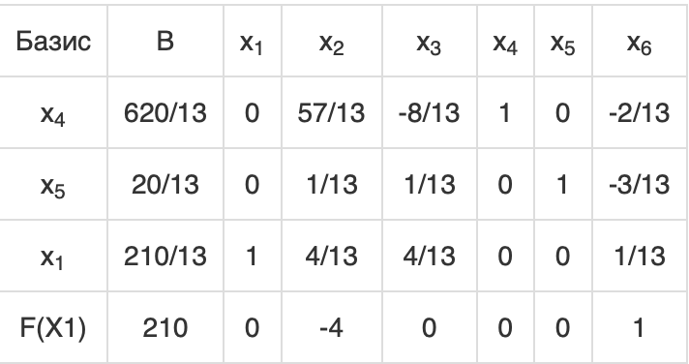

 | Итерация №1.

 | 1. Проверка критерия оптимальности.
 | Текущий опорный план неоптимален, так как в индексной строке находятся отрицательные коэффициенты.

 | 2. Определение новой базисной переменной.
 | В качестве ведущего выберем столбец, соответствующий переменной x2, так как это наибольший коэффициент по модулю.

 | 3. Определение новой свободной переменной.
 | Вычислим значения Di по строкам как частное от деления: bi / ai2
 | и из них выберем наименьшее:
 | min (620/13 : 57/13 , 20/13 : 1/13 , 210/13 : 4/13 ) = 620/57
 | Следовательно, 1-ая строка является ведущей.
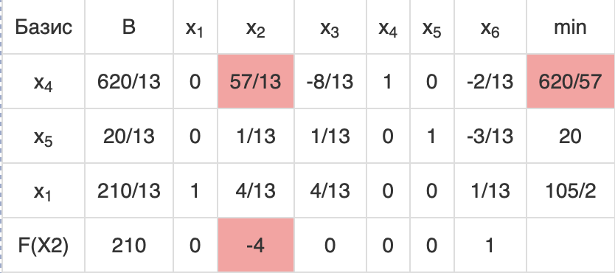
 | Разрешающий элемент равен (57/13) и находится на пересечении ведущего столбца и ведущей строки.

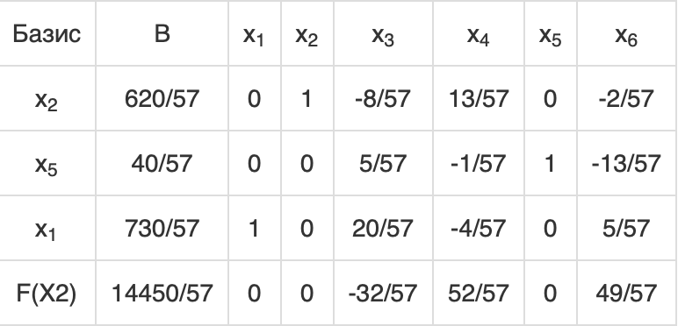
 | 4. Пересчет симплекс-таблицы.

 | Итерация №2.

 | 1. Проверка критерия оптимальности.
 | Текущий опорный план неоптимален, так как в индексной строке находятся отрицательные коэффициенты.

 | 2. Определение новой базисной переменной.
 | В качестве ведущего выберем столбец, соответствующий переменной x3, так как это наибольший коэффициент по модулю.

 | 3. Определение новой свободной переменной.
 | Вычислим значения Di по строкам как частное от деления: bi / ai3
 | и из них выберем наименьшее:
 | min (- , 40/57 : 5/57 , 730/57 : 20/57 ) = 8
 | Следовательно, 2-ая строка является ведущей.
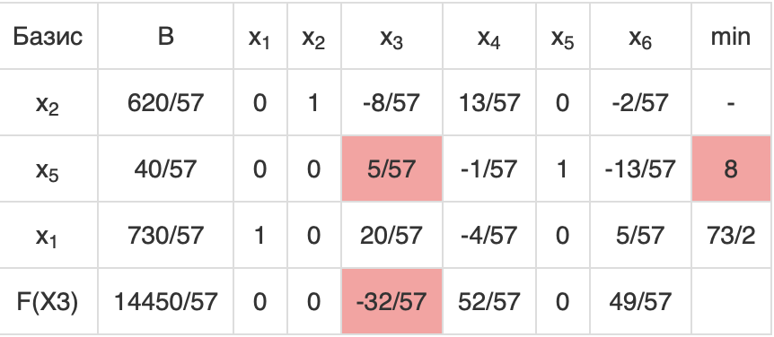
 | Разрешающий элемент равен (5/57) и находится на пересечении ведущего столбца и ведущей строки.

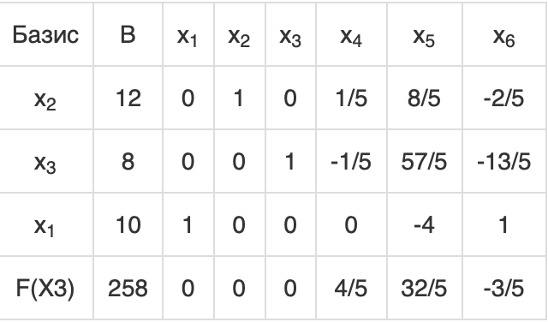
 | 4. Пересчет симплекс-таблицы.

 | Итерация №3.

 | 1. Проверка критерия оптимальности.
 | Текущий опорный план неоптимален, так как в индексной строке находятся отрицательные коэффициенты.

 | 2. Определение новой базисной переменной.
 | В качестве ведущего выберем столбец, соответствующий переменной x6, так как это наибольший коэффициент по модулю.

 | 3. Определение новой свободной переменной.
 | Вычислим значения Di по строкам как частное от деления: bi / ai6
 | и из них выберем наименьшее:
 | min (- , - , 10 : 1 ) = 10
 | Следовательно, 3-ая строка является ведущей.
 | Разрешающий элемент равен (1) и находится на пересечении ведущего столбца и ведущей строки.
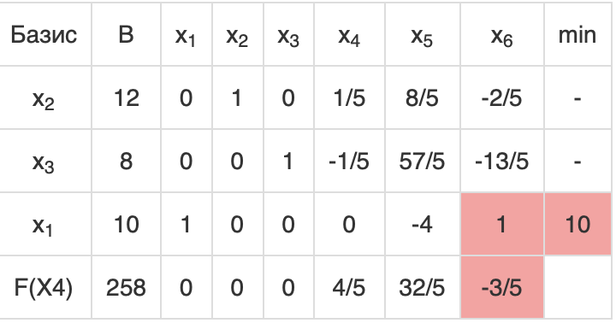

 | 4. Пересчет симплекс-таблицы.
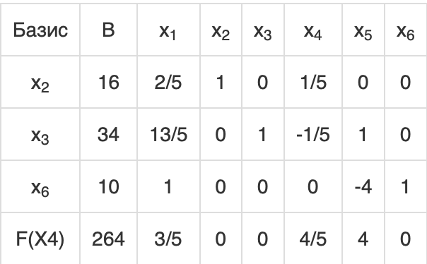

 | 1. Проверка критерия оптимальности.
 | Среди значений индексной строки нет отрицательных. Поэтому эта таблица определяет оптимальный план задачи.
 | Окончательный вариант симплекс-таблицы:
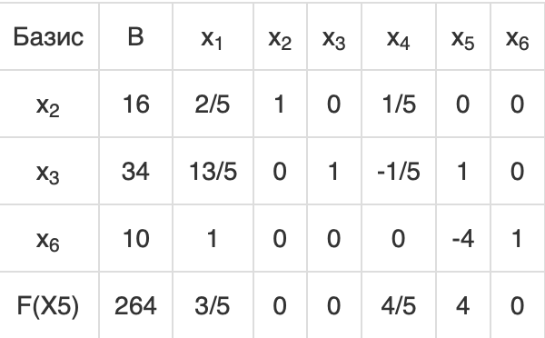

 | Оптимальный план можно записать так:
 | x1 = 0, x2 = 16, x3 = 34
 | F(X) = 13*0 + 8*16 + 4*34 = 264

